Nómina Periodo de Prueba


 | PARQUE ZOOLOGICO NACIONAL

 |  | NOMINA PERIODO PROBATORIO

Correspondiente al mes de Junio del año 2019 | Correspondiente al mes de Mayo del año 2022
Reg. No. |  |  |  |  |  | Sueldo Bruto (RD$) | Seguridad Social (LEY 87-01) |  |  | Total Retenciones y Aportes | Sueldo Neto (RD$)
 | Nombre | Departamento | Funcion | Estatus | Genero |  |  |  | Instituto de Aux. y Vivienda | Deducción Empleado
 |  |  |  |  |  |  | Empleado (2.87%) | Empleado (3.04%)
1 | IVAN SIGFRIDO ALCANTARA ARACHE | CLINICA VETERINARIA | VETERINARIO | Fijo | Masculino | 60,000.00 | 1,722.00 | 1,824.00 | 25.00 | 3,571.00 | 56,429.00
2 | MANUEL ANTONIO MEDINA GUZMAN | CONTABILIDAD | CONTADOR | Fijo | Masculino | 60,000.00 | 1,722.00 | 1,824.00 | 25.00 | 3,571.00 | 56,429.00

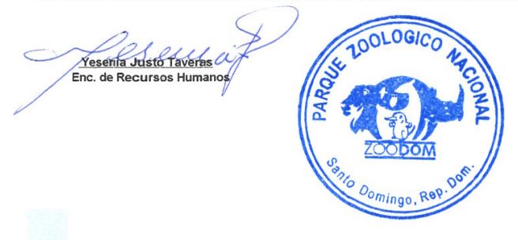

 | Yesenia Justo Taveras
 | Enc. de Recursos Humanos

